Kastelen rit
 |  |  | Kastelen rit 25 september 2022

 |  |  | Start: Herberg De Pot, Potdijk 9, Markelo
 |  |  | Finish: Café de Kribbe, Weerdseweg 6a, Wilp

 |  | Uitzetter: Harry Bruins (0653605442)

L=links; R=rechts; EW=einde weg; goi=gaat over in; VRW=voorrangsweg; RTD=Rotonde; SPL=Splitsing
VKL=verkeerslichten; BBK=bebouwde kom; EBK=einde bebouwde kom; KR=kruising
Onverharde en doodlopende wegen tellen niet mee, tenzij anders aangegeven. U rijdt op eigen risico.
Kilometers en mijlen zijn indicatief
Nr | KM totaal | KM inter | Instructie | Omschrijving | Mijl totaal | Mijl inter
1 | 0.0 | 0.0 | Parkeerplaats Links en Kruising Rechts | Potdijk | 0.0 | 0.0
2 | 0.8 | 0.8 | VRW oversteken | VRW oversteken | 0.5 | 0.5
3 | 1.7 | 0.9 | 1e R | de Hulpe | 1.1 | 0.6
4 | 2.8 | 1.1 | EW L | Kerkweg | 1.8 | 0.7
5 | 4.6 | 1.8 | EW L | Twikkelerweg | 2.9 | 1.1
6 | 6.3 | 1.7 | 1e R | Herikervlierweg | 3.9 | 1.1
7 | 6.8 | 0.4 | 1e R | Stokkumervlierweg | 4.2 | 0.3
8 | 9.1 | 2.3 | 1e L | Oude Borculoseweg | 5.6 | 1.4
9 | 9.7 | 0.7 | EW L | Diepenheimsedijk | 6.0 | 0.4
10 | 11.6 | 1.9 | 1e L | Oude Goorseweg | 7.2 | 1.2
11 | 12.8 | 1.2 | 2e R | 2e Zomerdijk | 8.0 | 0.7
12 | 13.6 | 0.8 | EW L | Goorseweg | 8.4 | 0.5
13 | 13.9 | 0.3 | 1e R | Kleidijk | 8.6 | 0.2
14 | 14.4 | 0.5 | 1e R | Prinsendijk | 9.0 | 0.3
15 | 16.0 | 1.6 | EW R | Markveldseweg g.o.i. Watermolenweg | 10.0 | 1.0
16 | 17.5 | 1.5 | KR oversteken | Haaksbergerweg | 10.9 | 0.9
17 | 17.9 | 0.4 | 3e L | Borculoseweg | 11.1 | 0.3
 |  |  | Kasteel Warmelo wil u op verschillende manieren iets laten beleven! Wandelend door de prachtige historische tuin komt u langs kunstig uitgehouwen zandsculpturen met elk jaar een nieuw thema. | 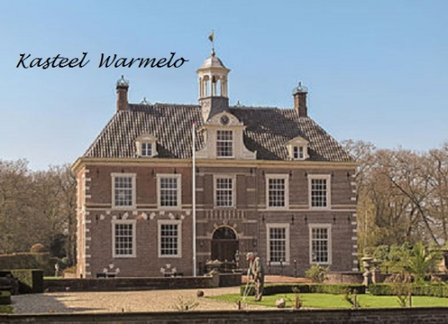
18 | 19.0 | 1.1 | 4e L | Oude Borculoseweg | 11.8 | 0.7
19 | 20.7 | 1.7 | na brug over Schipbeek weg vervolgen | Pieringdijk | 12.9 | 1.1
20 | 22.6 | 1.9 | KR L | Diepenheimseweg | 14.1 | 1.2
21 | 23.0 | 0.4 | 3e R | Tieberinkweg g.o.i. Hofmanweg | 14.3 | 0.2
22 | 24.3 | 1.3 | EW R | Borghorstweg | 15.1 | 0.8
23 | 25.1 | 0.8 | 1e L | Slaapdijk g.o.i. Bolsbeekweg | 15.6 | 0.5
24 | 27.5 | 2.4 | EW L | Broekstraat | 17.1 | 1.5
25 | 28.3 | 0.8 | VRW R | Nettelhorsterweg | 17.6 | 0.5
26 | 28.9 | 0.6 | 1e L | Wengersteeg | 18.0 | 0.4
27 | 30.4 | 1.5 | EW L | Zwiepseweg (pas op drempels) | 18.9 | 0.9
28 | 31.5 | 1.1 | 3e L | Lindeboomsweg g.o.i. Hazelberg | 19.6 | 0.7
29 | 32.9 | 1.4 | KR oversteken | Hazelberg | 20.4 | 0.9
30 | 35.1 | 2.2 | VRW R | Borculoseweg | 21.8 | 1.4
31 | 36.3 | 1.2 | KR oversteken | Beukenlaan g.o.i. Larikslaan (pas op drempels) | 22.6 | 0.7
32 | 37.0 | 0.7 | KR R | Woodbrookersweg | 23.0 | 0.5
33 | 37.4 | 0.4 | 1e L | Enkweg | 23.3 | 0.2
34 | 38.8 | 1.4 | EW L | Schoneveldsdijk | 24.1 | 0.9
35 | 39.6 | 0.8 | KR R | Mosselseweg (naambord ontbreekt) | 24.6 | 0.5
36 | 40.3 | 0.7 | 1e R | Wildenborgseweg g.o.i. Nijlandweg | 25.1 | 0.4
 |  |  | De particuliere historische buitenplaats de Wildenborch ligt aan de Wildenborchseweg tussen Lochem en Vorden. De tuinen zijn enkele dagen per jaar geopend | 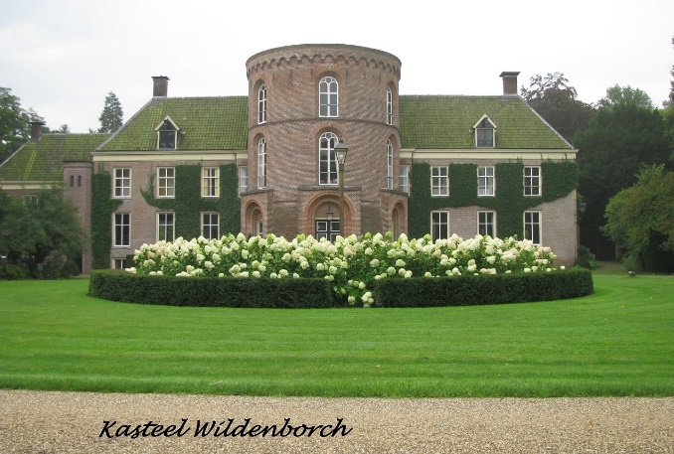
37 | 42.0 | 1.7 | EW L | Wildenborchseweg | 26.1 | 1.1
38 | 42.5 | 0.5 | 1e L | Kapelweg | 26.4 | 0.3
39 | 43.5 | 0.9 | EW R | Mosselseweg | 27.0 | 0.6
40 | 45.7 | 2.2 | EW VRW R | Ruurloseweg | 28.4 | 1.4
 |  |  | In de prachtige groenrijke omgeving van het Gelderse landschap ligt Kasteel Vorden, bijna 8 eeuwen oud. Dit kasteel werd al genoemd in de 12e eeuw en werd voor het eerst verkocht in 1315. | 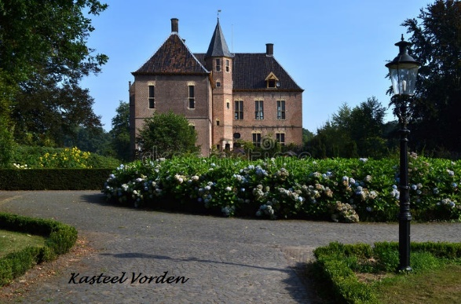
41 | 47.7 | 2.0 | rotonde 1e afslag |  | 29.6 | 1.2
42 | 47.8 | 0.1 | Links aanhouden | Dorpsstraat (richting centrum) | 29.7 | 0.1
43 | 48.1 | 0.3 | 1e L | Raadhuisstraat | 29.9 | 0.2
44 | 48.4 | 0.4 | KR R | Nieuwstad | 30.1 | 0.2
45 | 48.8 | 0.4 | 3e R | Deldenseweg | 30.3 | 0.2
46 | 49.1 | 0.3 | VRW oversteken | Deldenseweg | 30.5 | 0.2
47 | 50.4 | 1.3 | 2e R | Deldenseweg | 31.3 | 0.8
48 | 51.6 | 1.2 | EW R, direct L | Deldensebroekweg direct L Nieuwenhuisweg | 32.1 | 0.7
49 | 52.8 | 1.2 | EW L | Lankhorsterstraat | 32.8 | 0.7
50 | 53.0 | 0.2 | 1e R | Wichmondseweg | 32.9 | 0.1
51 | 53.8 | 0.9 | 1e R | Koningsweg | 33.5 | 0.5
52 | 54.1 | 0.3 | 1e L | Krommedijk | 33.6 | 0.2
53 | 56.1 | 2.0 | KR R | Riefelerdijk g.o.i. Bakermarksedijk | 34.9 | 1.2
54 | 60.1 | 4.0 | EW L | Dollemansstraat | 37.4 | 2.5
55 | 60.8 | 0.7 | VRW oversteken | Wolfsstraat | 37.8 | 0.4
56 | 62.5 | 1.7 | EW R | Covikseweg | 38.8 | 1.1
57 | 63.3 | 0.8 | EW L | Doctor A. Ariënsstraat, Onderstraat volgen | 39.3 | 0.5
58 | 64.9 | 1.6 | weg volgen door Bronkhorst | Bovenstraat, Veerweg | 40.3 | 1.0
59 | 65.9 | 1.0 | Veerpont nemen | cash geld voor de pont € 3,50 per auto | 40.9 | 0.6
60 | 67.7 | 1.8 | EW L | Cortenoeverseweg | 42.0 | 1.1
61 | 68.3 | 0.6 | EW R | Zutphensestraat | 42.4 | 0.4
62 | 68.4 | 0.1 | 1e L | Schoolstraat | 42.5 | 0.0
63 | 68.6 | 0.2 | EW L | Burgemeester de Wijslaan | 42.6 | 0.1
64 | 68.9 | 0.2 | weg volgen | Engelenburgerlaan | 42.8 | 0.1
65 | 69.7 | 0.8 | Kasteel Engelenburg centraal gelegen tussen Apeldoorn en Arnhem, rechtsaf laan oprijden, rondje maken en terugrijden, weg vervolgen | 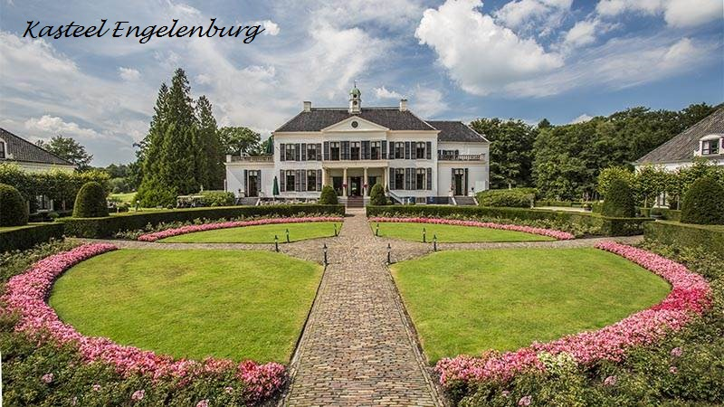 | 43.3 | 0.5
66 | 70.5 | 0.8 | einde laan R | Eerbeekseweg | 43.8 | 0.5
67 | 75.1 | 4.6 | kanaal en VRW oversteken | Brummenseweg | 46.7 | 2.9
68 | 76.3 | 1.2 | VRW L | Hallseweg | 47.4 | 0.7
69 | 76.9 | 0.6 | Rechts aanhouden door centrum | Stuijvenburchstraat door centrum | 47.8 | 0.4
70 | 78.4 | 1.5 | rotonde 2e afslag | Loenenseweg | 48.7 | 0.9
71 | 79.4 | 1.0 | rotonde 1e afslag | Eerbeekseweg | 49.3 | 0.6
72 | 79.6 | 0.2 | 1e R | Koedijk / Horsterdijk | 49.5 | 0.1
73 | 80.9 | 1.3 | EW L | Eerbeeksedijk | 50.3 | 0.8
74 | 81.0 | 0.1 | 1e R | Broeksweg | 50.3 | 0.1
75 | 81.9 | 0.9 | VRW en kanaal oversteken links aanhouden | Loenensemarkweg | 50.9 | 0.5
76 | 84.2 | 2.3 | EW R | Voorsterweg g.o.i. Clabanusweg | 52.3 | 1.4
77 | 86.7 | 2.5 | KR L | Polveensweg | 53.9 | 1.6
78 | 87.8 | 1.1 | 1e R | Kopermolenweg | 54.5 | 0.7
79 | 88.3 | 0.5 | 1e R | Oudhuizerstraat | 54.9 | 0.3
80 | 90.7 | 2.4 | Splitsing L | Klarenbeek g.o.i. Watergatstraat | 56.4 | 1.5
81 | 93.0 | 2.3 | Splitsing R | Appenseweg | 57.8 | 1.4
82 | 93.5 | 0.5 | VRW L | Rijksstraatweg | 58.1 | 0.3
83 | 93.7 | 0.1 | rotonde 1e afslag | g.o.i. N790 | 58.2 | 0.1
84 | 95.4 | 1.7 | 2e L | Bussloselaan g.o.i.Breuninkhofweg | 59.3 | 1.1
85 | 96.7 | 1.3 | EW R | Kneuterstraat | 60.1 | 0.8
86 | 97.6 | 0.9 | 1e R | Zutphenboerlaan | 60.6 | 0.6
87 | 98.1 | 0.5 | EW VRW L | Rijksstraatweg | 60.9 | 0.3
88 | 98.7 | 0.6 | 1e R | Marsstraat g.o.i. Weerdseweg | 61.3 | 0.4
89 | 102.3 | 3.6 | Finish Links Museum Cafe "de Kribbe" | Finish Links Museum Cafe "de Kribbe" | 63.6 | 2.2

